상품제안서
핫팩 손난로 보조배터리 온열 발열 찜질팩 보온 배터리 + 사은품 증정 1개(마사지건 ) // 안마기 지압기 마사지기 답례품 선물용품 | 상품코드: F29703

 |  |  |  |  |  |  | 02-412-0044 | www.easy1.co.kr
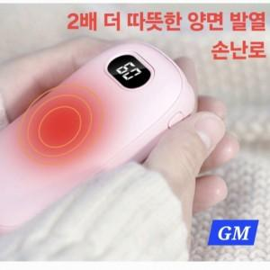

【상세/제작정보】 | 인쇄 별도 문의. 스티커 제작및 부착 비용 별도 문의. *손난로 겸 보조배터리: 화이트,핑크 가능 (레드,그린 OEM 다량 주문제작-별도문의) * 사은품 증정(손난로 겸 보조배터리 구매시 100개 + 1개 진동 마사지건/색상랜덤)

【인쇄/포장옵션】 | 실크, 레이저 / 포장불가능

【공급단가】 | 수량 | 42~ | 84~ | 420~ | 1,000~ | 2,000~
*VAT별도 | 단가 | 9,590원 | 9,440원 | 9,220원 | 8,850원 | 8,480원

【상품 URL】 | https://dev.easy1.co.kr:443/src/goods_detail.php?gdno=29703

